界面规则
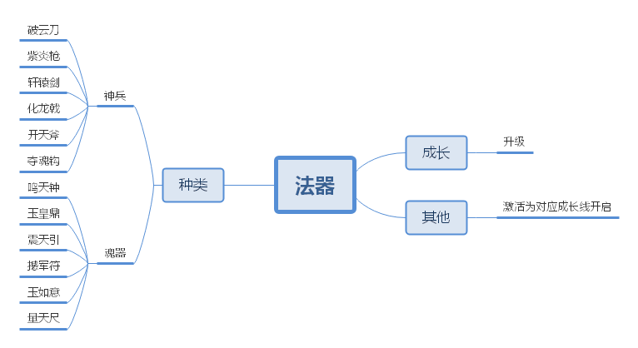
界面规则

 | 称号界面
1
2
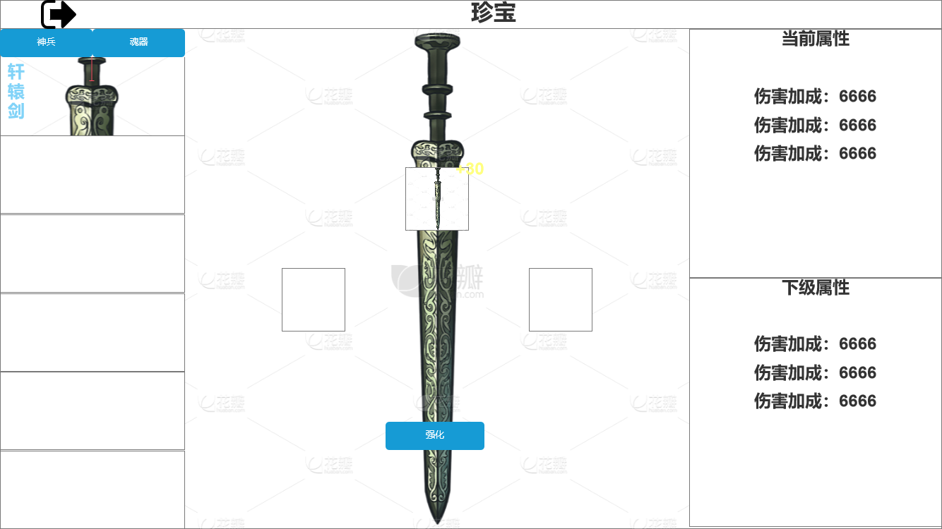 |  | 1、关闭按钮：点击后关闭界面
3
 |  | 2、界面标题：文本描述，不过多阐述。
4
5
 |  | 3、切换按钮：点击切换神兵与魂器列表。

8
 |  | 4、展示栏：展示对应神兵或魂器。
6
 |  | 5、原画：显示对应的神兵或魂器的原画。

 |  | 6、物品栏：显示要强化的神兵或魂器，右上角需显示强化等级。
7
 |  | 7、强化信息：功能按钮与所需材料显示；
 |  |  | 7.1、按钮交互：当所需材料不足时按钮将置灰处理，点击将返还“材料不足”提示。
9
 |  | 8、当前属性：显示当前神兵/魂器的属性加成。

 |  | 9、下级属性：显示下级神兵/魂器的属性加成、

 | 包装信息

